Readme
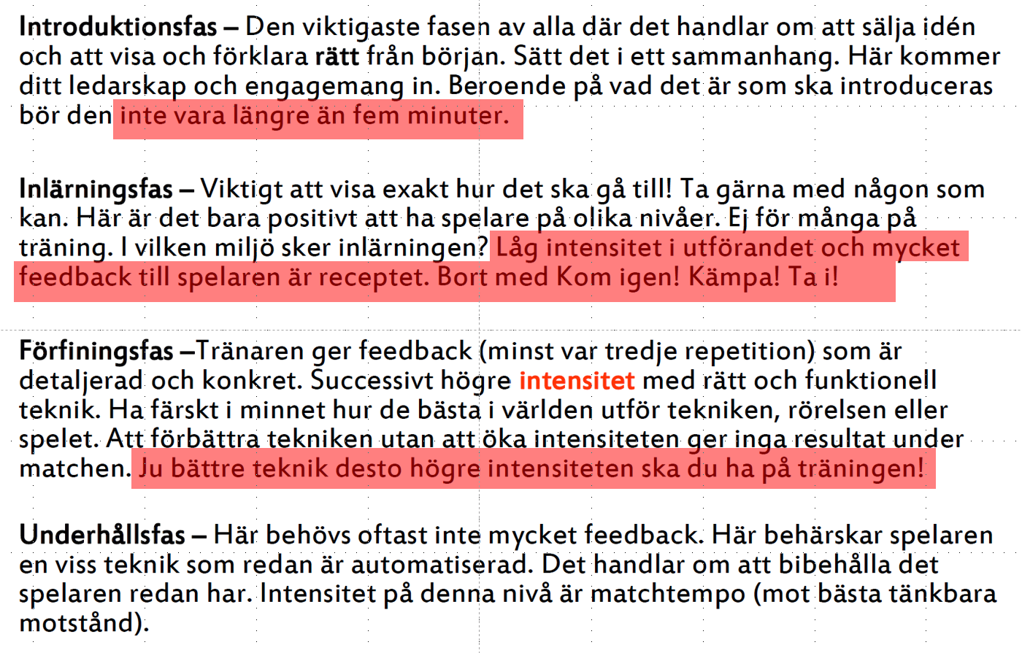
Inlärningsfas | Beskrivning
Introducera | Introducera begrep och visa övergripande (max 5 minuter) . Sätt in det i matchsituation.
Prioritera | Visa exakt hur det går till och öva. Att göra rätt är viktigare än tempo. Öka tempo ju bättre tekniken sitter.
Utvärdera-repetera | Repetera och ge detaljerad feedback. Förbättra, förfina i allt högre tempo.

I veckoplanering ange vad som fungerat bra (grönt), mindre bra (gult) och inte alls (rött)

